Fuente TAM 1
Paper | Durable cell and gene therapy potential patient and financial impact: US projections of product approvals, patients treated, and product revenues
Author | Colin M. YoungCasey QuinnMark R. Trusheim
Abstract
Durable cell and gene therapies potentially transform patient lives, but payers fear unsustainable costs arising from the more than 1000 therapies in the development pipeline. A novel multi-module Markov chain Monte Carlo-based model projects product-indication approvals, treated atients, and product revenues. We estimate a mean 63.5 (54–74 5th to 95th percentile range) cumulative US product indication approvals through 2030, with a mean 93 000 patients treated in 2030.

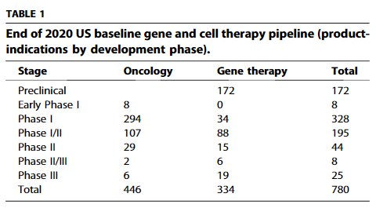
 |  | Figure 2 Baseline projected cumulative US product-indication approvals with median product approvals by therapeutic area in the table beneath. See main text for more details. | Figure 3 Baseline mean total treated patients per year for all durable gene and cell therapies
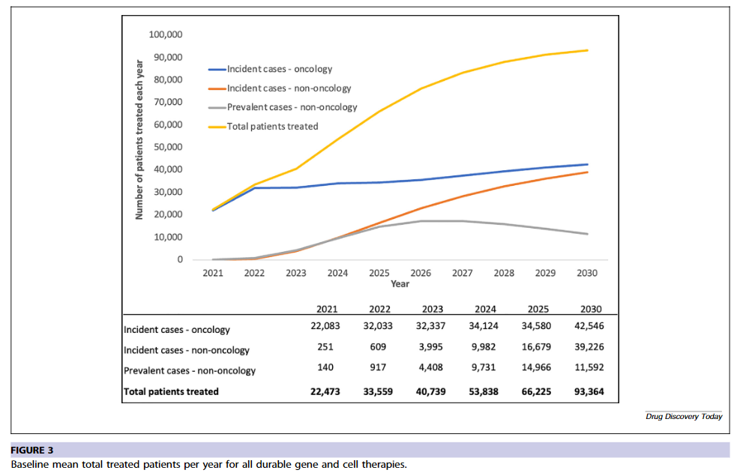
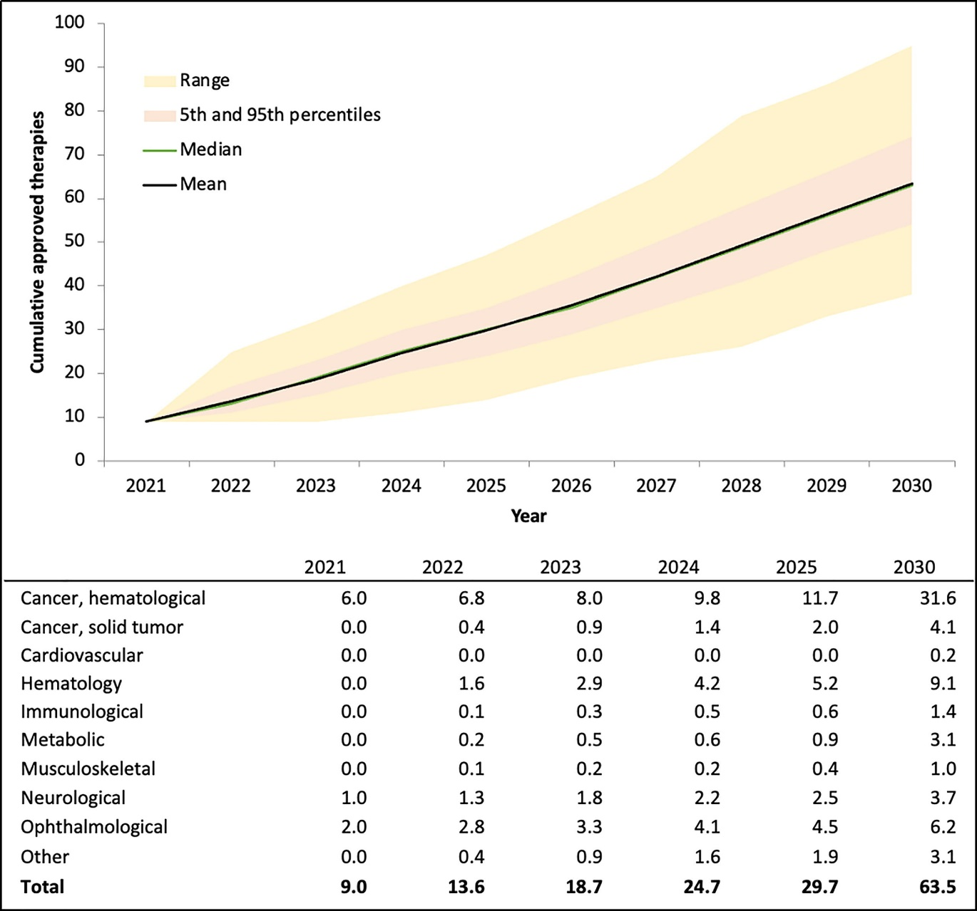

 |  | The table below the product-indication approval plot in Fig. 2 lists the average number of cumulative product-indications by therapeutic area from the simulation. The first column shows seven product-indication approvals as of yearend 2020 followed by annual projections through 2025 and then the 2030 ending year approvals projection. Only two incremental product indications were projected for 2021, with the mean rising to approximately five per year over the next four years (2022–2025), reaching a total of 63–64 product-indication approvals by 2030. Fig. 2 also shows the range of the simulations, with the orange area showing the 5–95th percentile range (the iteration with the 50 000th lowest projection to the iteration with 950 000th highest projection) extending from 54 to 74 approved product indications by 2030. The tan area shows the range of the remaining extreme cases by plotting the absolute highest and lowest projections in each year out of the 1 000 000, which further extended the range giving 38 to 95 approved product-indications by end of 2030.

 |  | Hematological cancers would likely receive half of all approved product-indications by 2030

Fuente 3
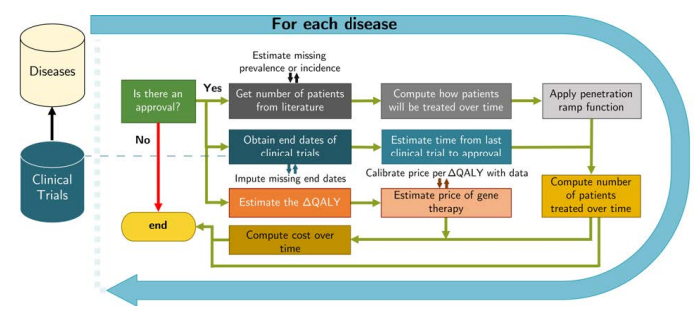
Architecture of pipeline analysis model.
Paper | Durable cell and gene therapy potential patient and financial impact: US projections of product approvals, patients treated, and product revenues
Author | Colin M. YoungCasey QuinnMark R. Trusheim
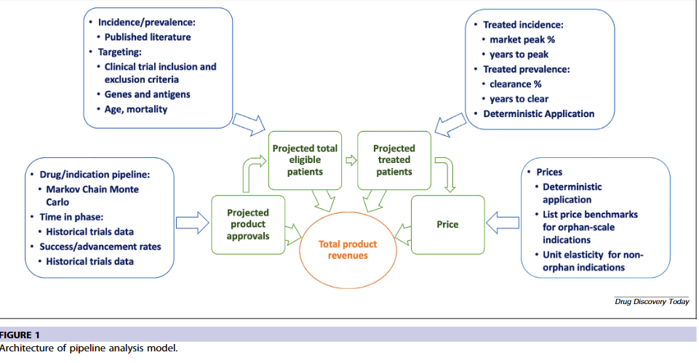
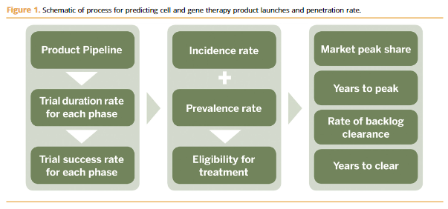

ESTIMATING THE FINANCIAL IMPACT OF GENE THERAPY IN THE U.S. Chi Heem Wong Dexin Li Nina Wang Jonathan Gruber Rena M. Conti Andrew W. Lo

